Sheet1
고객지원시스템 유지보수 요청

1. 프로그램 명 : 작업표준관리(PrdA010FrmB)

2. 프로그램 위치 : [생산관리]-[공정관리]-[작업표준관리]

3. 문제점 또는 요구사항 :

① 공정 Popup에 압출공정을 제외하고 조회할 수 있도록 요청합니다.

② 작업표준항목가져오기 버튼 선택시 에러가 발생합니다. (에러메시지 첨부)

[유지보수 요청할 경우 필요한 내용]

1. 에러가 발생하기 전에 입력한 내용을 캡쳐해주세요. (동일한 조건으로 테스트 해보기 위해서 필요한 내용입니다.)

2. 에러 메시지 캡쳐해주세요. (에러메시지는 자세히 버튼을 선택하여 내용을 확인 할 수 있도록 해주세요.)

3. 프로그램명은 ERP/MES/POP 프로그램 상단에 있습니다.

4. 프로그램 위치를 입력해주세요. 프로그램 좌측에 선택되는 경로를 의미합니다.

5. 문제점 또는 요구사항을 구체적으로 입력해주세요. 정확한 문제점과 요구사항을 입력 하실수록 처리가 신속히 됩니다.

[입력화면]

현재는 아무 내용도 입력되어 있지 않은 빈 화면이지만 오류전에 입력하신 데이터가 입력되어 있어야 합니다.
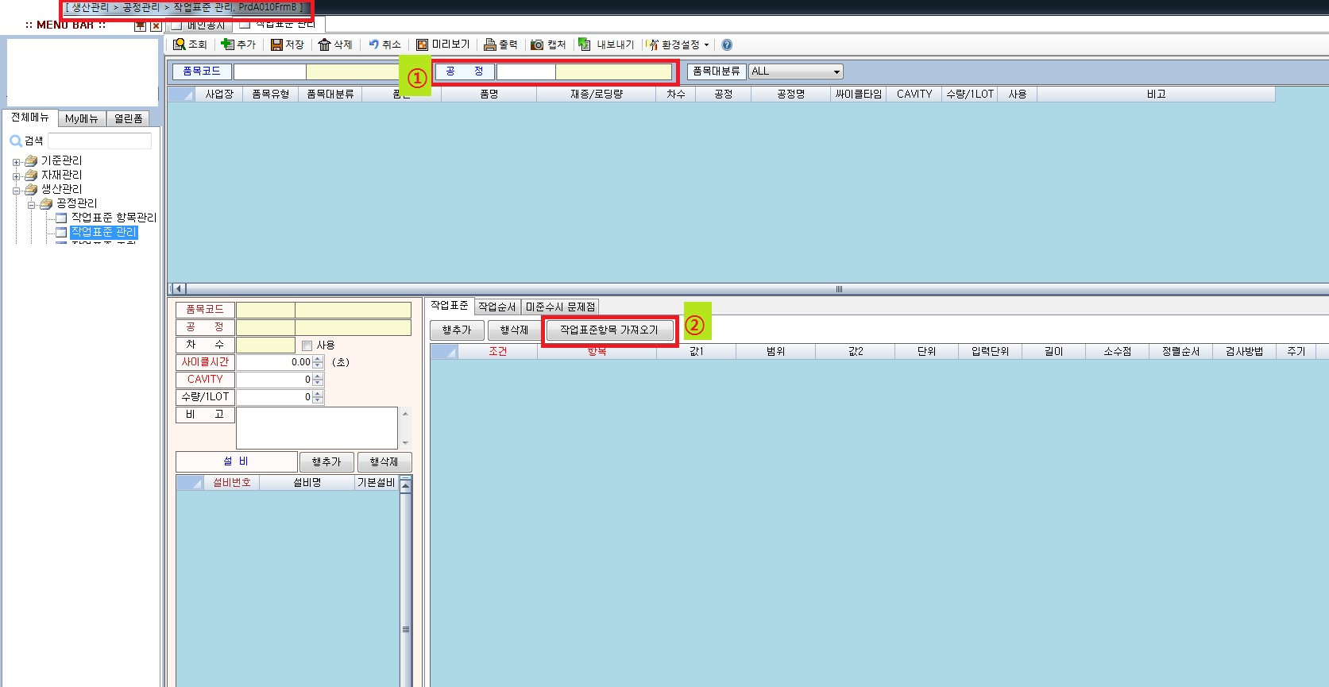

[오류화면]

[자세히]버튼을 선택하시면 오류내용을 보여줍니다.
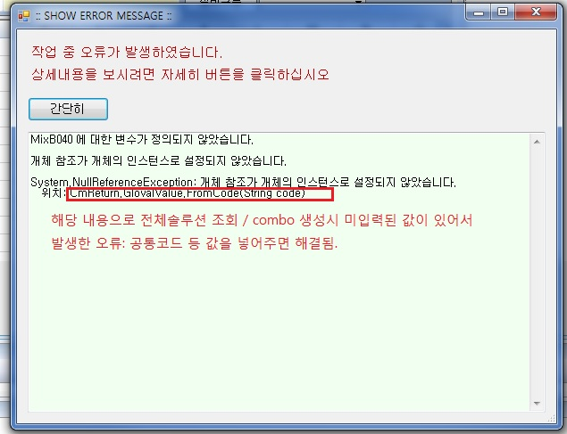

요청내용과 오류내용을 자세히 입력 될수록 신속하게 처리 될 수 있습니다.

